Ingresos
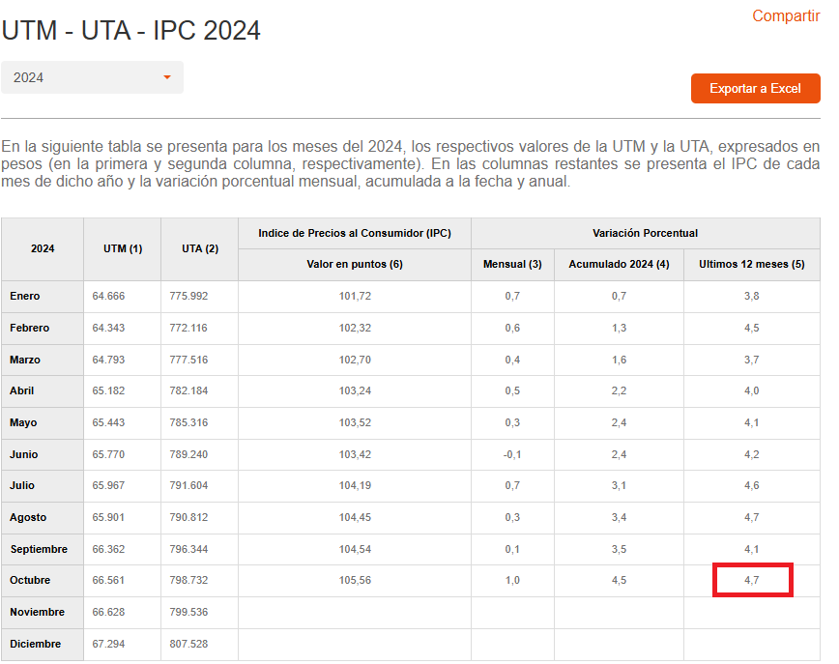
Ingresos por venta
 | Año 1 | Año 2 | Año 3 | Año 4 | Año 5
Clientes | 1 | 1 | 1 | 1 | 1
Valor mensual por suscripción | $1,800,000 | $1,884,600 | $1,973,176 | $2,065,915 | $2,163,014
Total ingresos mensuales | $1,800,000 | $1,884,600 | $1,973,176 | $2,065,915 | $2,163,014
Total ingresos anuales | $21,600,000 | $22,615,200 | $23,678,114 | $24,790,986 | $25,956,162

IPC Anual 4,7%

Costos
 |  |  |  |  |  |  |  |  | 2023-05-30
Costos |  |  |  |  |  |  |  | UF | $38,172
Nombre del costo | Cantidad | Costo unitario | Costo año 1 | Costo año 2 (+IPC) | Costo año 3 (+IPC) | Costo año 4 (+IPC) | Costo año 5 (+IPC) | USD | $977.93
Servicos weB services Azure mensuales 51 USD Mensual | 1 | $49,874 | $598,488 | $626,617 | $656,068 | $686,903 | $719,188 | IPC Anual | 4.7%
Azure SQL 11 USD Mensula | 1 | $10,757 | $129,084 | $135,151 | $141,503 | $148,154 | $155,117
SSL Anual 69 USD Anual | 1 | $49,874 | $49,874 | $52,218 | $54,672 | $57,242 | $59,932
Servicio Soporte Remoto Mensual (Prorateo mesa de ayuda 4 All Solutions) | 1 | $250,000 | $3,000,000 | $3,141,000 | $3,288,627 | $3,443,192 | $3,605,023
Desarrollo Software | 1 | $18,608,850 | $18,608,850

Costo total |  | $18,969,355 | $22,386,296 | $813,986 | $852,243 | $892,299 | $934,237

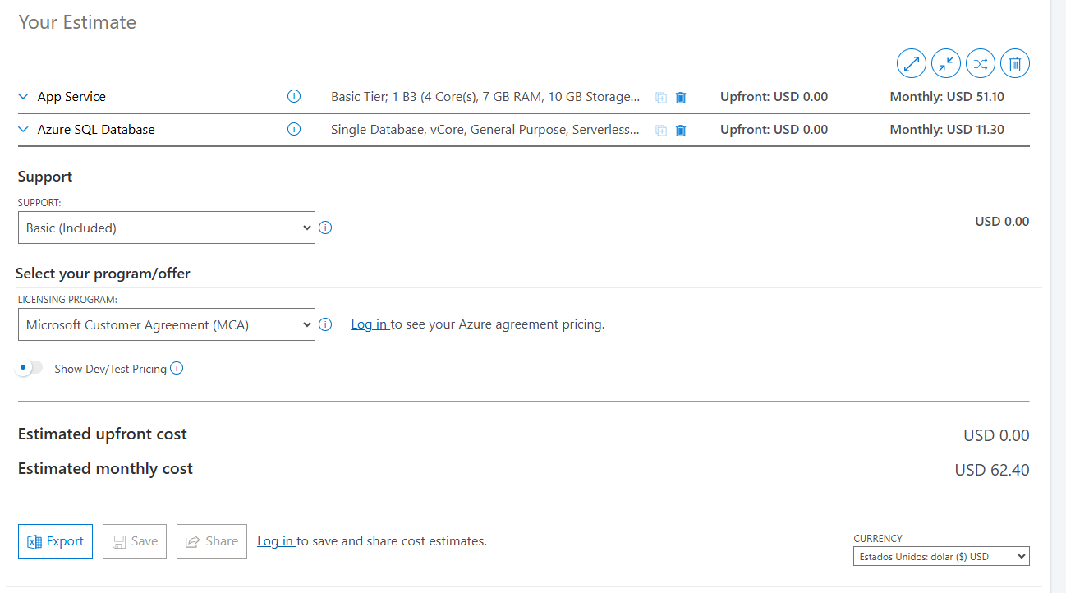
 |  |  |  |  |  |  |  |  | USD | CLP
 |  |  |  |  |  |  |  |  | 51 | $49,874
 |  |  |  |  |  |  |  |  | 11 | $10,757
 |  |  |  |  |  |  |  |  | 69 | $67,477

